Anleitungen
I. | Anlegen der Datei
1. | Tableau Report auswählen: https://bi.testberlin.de | Ordner: Abteilungsübergreifend | Projekt: Standard | Arbeitsmappe Schlussrechnungsprüfung
2. | https://bi.testberlin.de
3. | Namensliste auswählen | Filter bei Kontingentname und Hotel setzen
4. | Herunterladen klicken | Kreuztabelle auswählen | Herunterladen klicken | Offnen mit Mircrosoft Excel (Standard)
5. | Aus geöffneter Namensliste die Inhalte der Spalten Resnr bis Anz markieren und kopieren
6. | Den Kursor In dieser Datei auf die Zelle C15 setzten und STR+V drücken
7. | In Spalte I 3-8 die gebuchten Zimmerkategorien laut Agenturmanager einsetzen
8. | In den Spalten J bis T die Preis pro Kategorie und Nacht laut Agenturmanager einsetzen
9. | Die Gesamtsumme der Firma ab der Zeile 15 muß mit der Gesamtsumme Einkauf Laut Agenturmanager übereinstimmen
10. | Dieses Tabellenblatt zweimal kopieren und umbennenn (SR Lt. Hotel und SR Differenz)
11. | Auf Blatt SR Differenz Formel einsetzen (SR LT Hotel - SR Lt. AM)

II. | Zeitraum erweitern
1. | Auf Tab "SR Lt. AM" in Zeile 1 das Wort "Erweitern" suchen. Gesamte Spalte markieren.
2. | Rechten Mausklick und "Zeilen Einfügen" klicken (so oft wiederholen, wie Tage eingefügt werden müssen)
3. | Spalte des letzten Datums (Namenslistenbereich) markieren und so viele Spalten nach rechts ziehen wie Tage eingefügt werden sollen
4. | Spalte des letzten Datums (Bereich Summierung pro Reservierung) markieren und um die gleiche Anzahl an Spalten nach rechts ziehen
5. | Bei "Anzahl" die Forrmel für den Summen Bereich anpassen
6. | Bei Gesamt" die Forrmel für den Summen Bereich anpassen

III. | Zeitraum reduzieren
1. | Am Ende des Namenslistenbereichs erforderliche Anzahl an Spalten löschen
2. | Am Ende der Summierung pro Reservierung die gleiche Anzahl an Spalten löschen
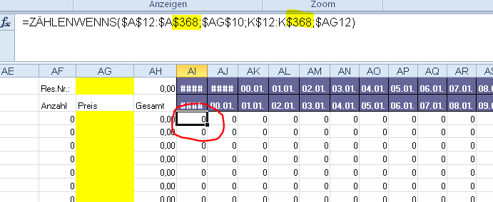
IV. | Summierung pro Reservierung - Anpassung Formeln falls sich die Länge der Namensliste erweitert
1. | Prüfung bis zu welcher Zeile die Namensliste geht
2. | Sichtung, bis zu welcher Zeile die Formeln gehen (Siehe Bild)
3. | Gesamten Bereich mit Formeln markieren ► "Start" - "Suchen und Auswählen" - "Ersetzen" klicken ► in Suchen nach z.B. $368 und in Ersetzen durch $500 eingeben

V. | Liste aller verwendeter Preise erstellen
1. | in Tabellenblatt SR lt. Hotel alle erfassten Preise markieren und kopieren
2. | Inhalte in neuem Tabellenblatt einfügen
3. | jede Spalte einzeln markieren und bei "Daten" auf "Duplikate entfernen" klicken Wichtig: mit bestehender Markierung fortfahren auswählen!!!
4. | Wenn alle Spalten bearbeitet sind, alle Preisangaben untereinder kopieren und erneut Duplikate entfernen

